Sheet1
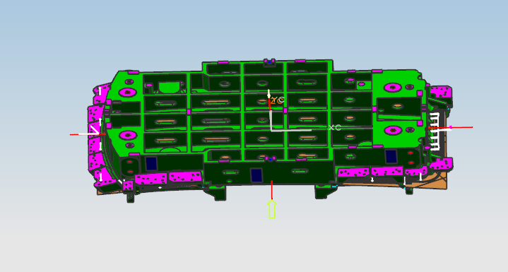

安装新工艺 替换型面 以及修边刃口

由于泡沫已经加工，除了型面刃口 其他部位不需要更改

刃口包括 上模镶块 下模镶块 芯

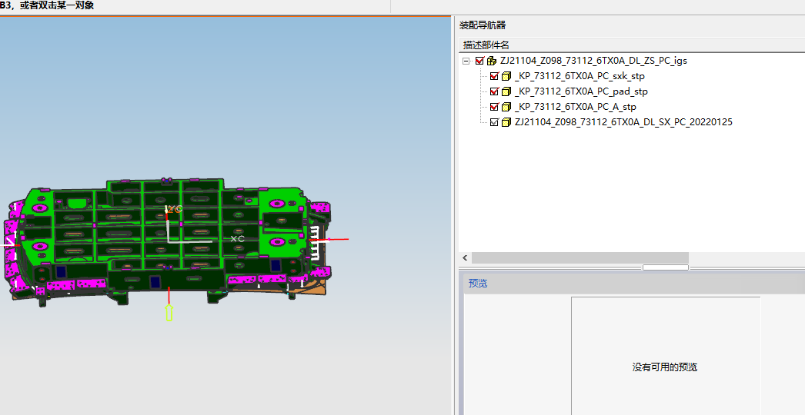

 | 这个为更改以前的工艺，参考使用

